Worksheet
 | Kod produktu / Product code | EAN | Opis | Description | Ilość / Quantity | Pakowane po / Packed
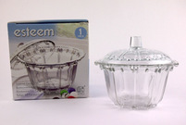 | CN-04BC/2-2GB | 3870913027350 | Szklana cukiernica z pokrywką, średnica 126mm, wysokość (z pokrywką) 11cm, zapakowana w kartonowe pudełko o wymiarach 13x13x9cm | Covered candy dish, dia. 126mm, height (with cover) 11cm, packed in a cardboard box with dim. 13x13x9cm | 20136 | 24
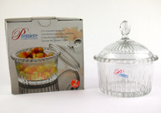 | SR-13BC/2-2GB | 3870913059115 | Szklana cukiernica z pokrywką, średnica 110mm, wysokość (z pokrywką) 12cm, zapakowana w kartonowe pudełko o wymiarach 13,5x13x9,5cm | Covered candy dish, dia. 110mm, height (with cover) 12cm, packed in a cardboard box with dim. 13,5x13x9,5cm | 3996 | 36
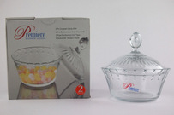 | YRD-168BC/2-2GB | 3870913059122 | Szklana cukiernica z pokrywką, średnica 105mm, wysokość (z pokrywką) 10cm, zapakowana w kartonowe pudełko o wymiarach 13x12,5x8cm | Covered candy dish, dia. 105mm, height (with cover) 10cm, packed in a cardboard box with dim. 13x12,5x8cm | 10800 | 48
 |  |  |  |  | 34932

